Sheet1
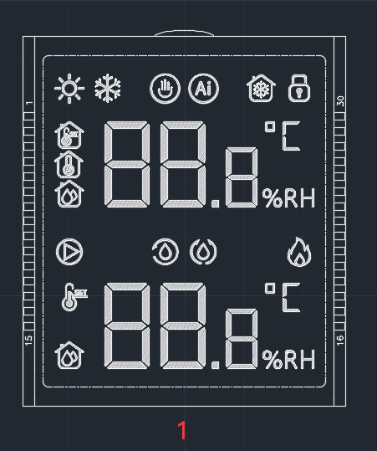
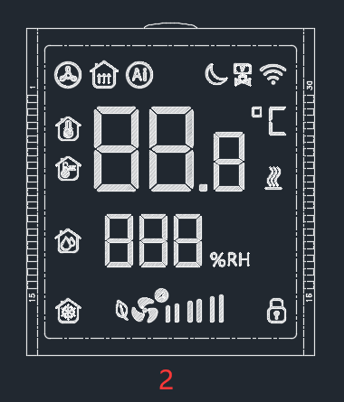
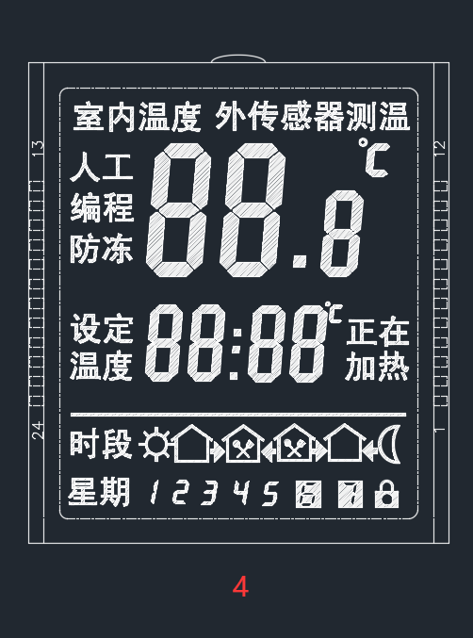
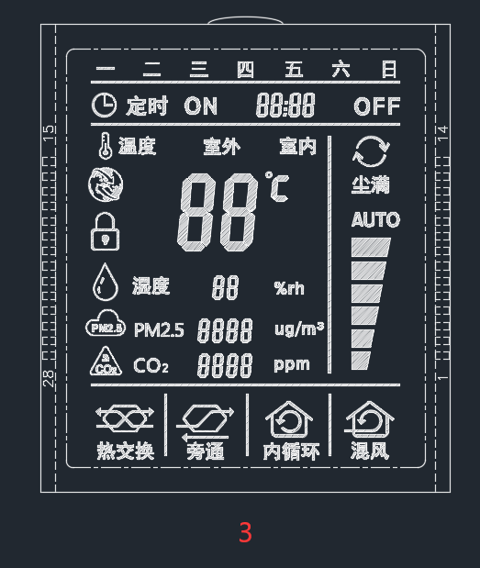
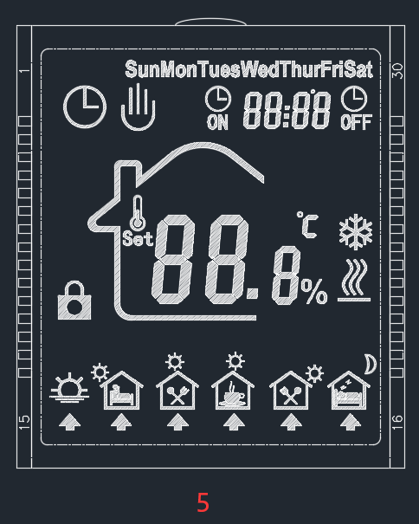
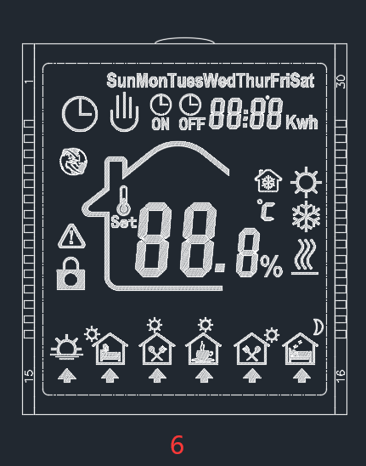
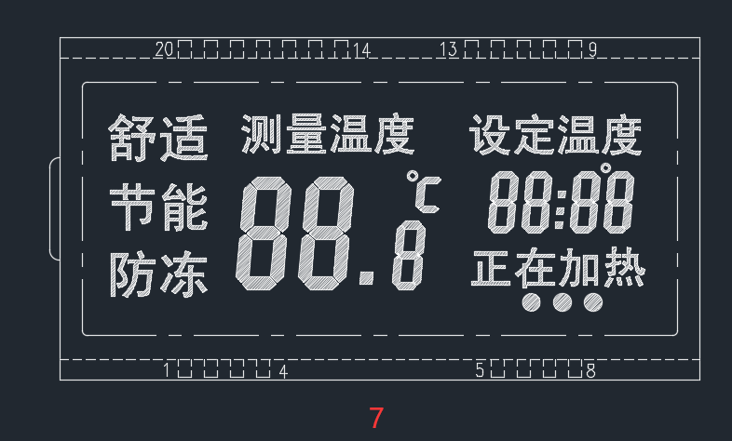
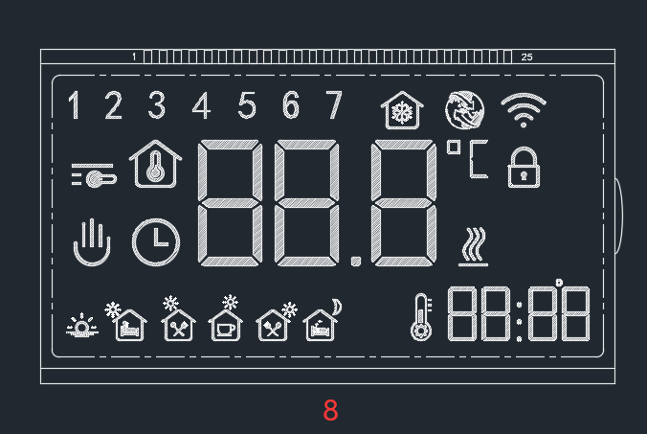
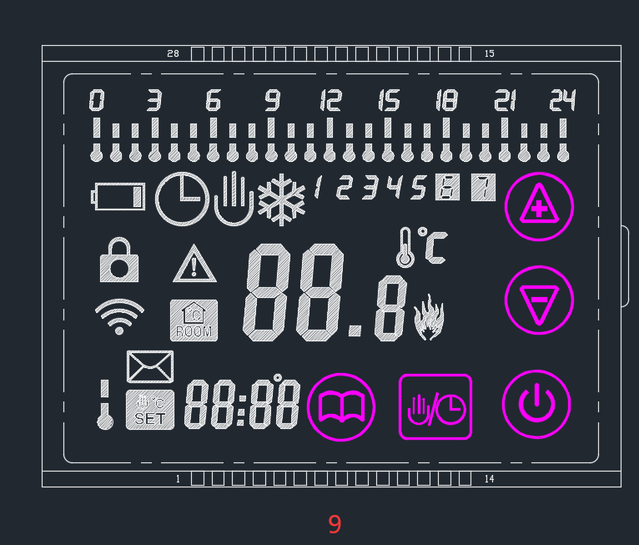
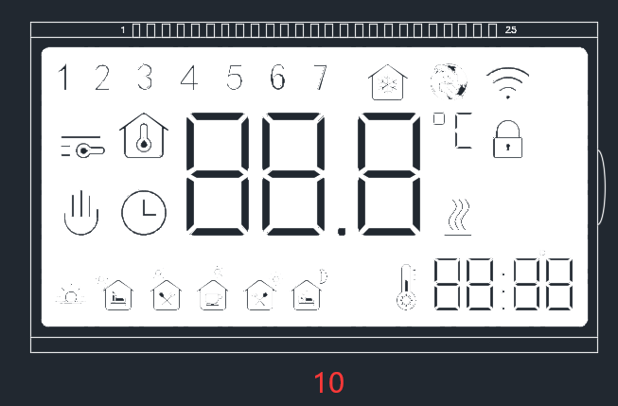
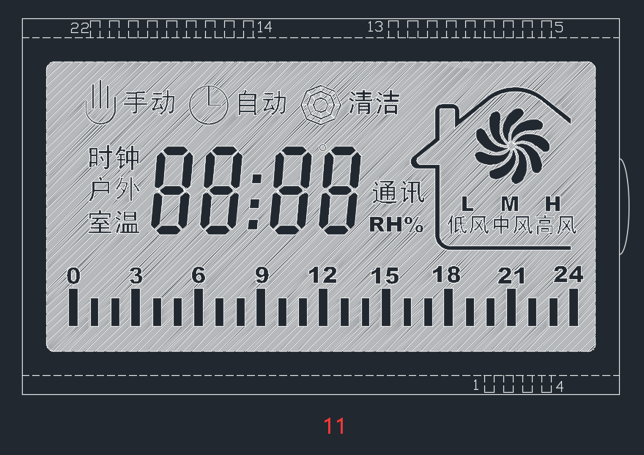
序号 | 料号 | 厂家 | 供方物料规格 | 曼瑞德对于物料规格 | LCD报价含税 | 背光报价含税 | 目前液晶价格 | 供应商 | 差价 | 目前背光价格 | 供应商 | 差价
1 |  | 合力泰 | HHA32291-UPTNZ-A0 | 输配控制器（型号未定） | 3元
2 |  | 合力泰 | HHA32325-UPTNZ-A0 | 房间控制器（型号未定） | 3元
3 | 10516.0045 | 合力泰 | HHR32132-UPTNZ-A0 | LS7.33 | 2.9元 | 1.85元 | 4.65 | 音翔 | 1.75 | 2.98 | 中为 | 1.14
4 | 10516.0030 | 合力泰 | HHR32133-RPTNZ-A0 | ZH-201 | 2.9元 |  | 4.76 | 音翔 | 1.76
5 | 10516.0037 | 合力泰 | HHR32136-RPTNZ-A0 | LS7.7XX | 2.9元 | 1.85元 | 4.38 | 音翔 | 1.48 | 2.98 | 中为 | 1.14
6 | 10516.0043 | 合力泰 | HHR32137-UPTNZ-A0 | LS7.7XX(Rs485) | 2.9元 | 1.85元 | 4.38 | 音翔 | 1.48
7 | 10516.0014 | 合力泰 | HTR31528-UPTNZ-A0 | E31 | 1.85元 | 1.6元 | 2.52 | 亿都 | 0.67 | 2.9 | 中为/贝能 | 1.3
8 | 10516.0059 | 合力泰 | HTR31542-UPTSP-A0 | AZ76正显 | 3.1元 |  | 3.13 | 锦润 | 0.03
9 | 10516.0010 | 合力泰 | HTR32134-UPFNP-A0 | E8 | 4.6元 |  | 5.92 | 亿都 | 1.32
11 | 10516.0053 | 合力泰 | HVR31579-UNTNZ-A0 | E51.33B+485 | 3.1元 | 1.65元（未送） | 7.21 | 亿都 | 4.11 | 2.87 | 贝能 | 1.22
 | 10516.0062 | 合力泰 | QCQ11907-3.4 | P80 | 41元

